FEBRERO
COTIZACIÓN PROPUESTA_Proyecta Ingenieros Civiles_VARIOS_23.04.24
Nº | Cód. Artíc. | Art. | Foto | Cant. | Costo Uni. NO. IGV(S/.) | Tiempo Entrega | Detalle | Costo TOTAL NO. IGV (S/.) | proveedor | Cod. Prod. Prov. | Obseraciones | costo $ | COSTO S/. | % | Resultado | Margen | Total | Cantidad | Costo MUESTRA Unidad | Movilidad | Total Producto | Tipo de Impresión | Costo impresión | Cant Color | Cant Lados | Cantidad por Millar | Costo Impresión | Empaq | Seguro CRT | Total | Costo S/. Sin IGV | I.G.V | TOTAL
1 | TETERA DE VIDRIO CON TAPA Y ASA DE MADERA |  | 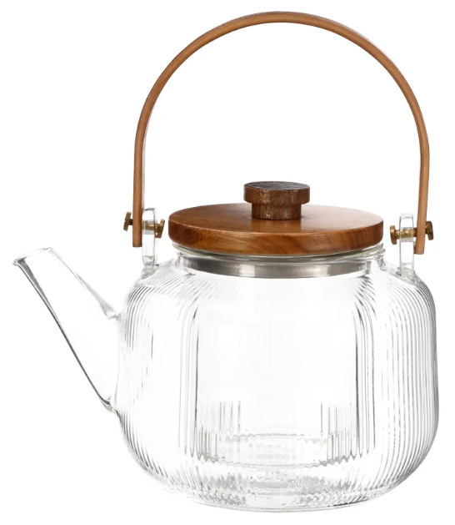 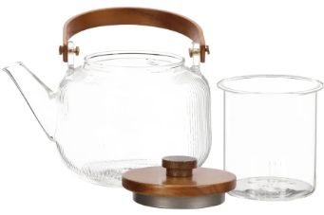 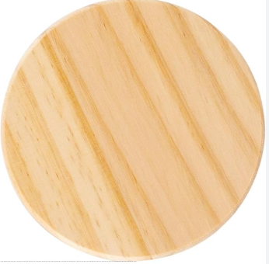 *Imagen Referencial | 15 | S/. 120.19 | 9 a 12 Días utiles | TETERA DE VIDRIO CON TAPA Y ASA DE MADERA Modelo:Tetera de vidrio borosilicato con tapa y asa de madera. Material: Vidrio y Madera (vidrio borosilicato, madera de nogal) Capacidad: 800 ml Acabado:Tetera de asas de madera de color naturaly liso y cuerpo de vidrio con diseño unico Incluye: 1 infusir de vidrio y un posatetera de madera . Presentacion: Empaque empaque individual *Incluye 1 logo a un 1 color en el posateteras *Arte y/o Diseño facilitado por el cliente | S/. 1,802.82 | CASA IDEA / ROVERTO | https://www.casaideas.com.pe/casa-mesa-tetera-boros-asa-mader-800ml--0001/p S/79 incluye IGV / |  |  | S/. 78.20 | 37 | S/. 28.93 | S/. 433.99 | S/. 107.13 | 15 | S/. 78.20 | S/. 95.00 | S/. 1,780.12 | YA INCLUYE | S/. 0.00 | 1 | 1 | 1 | S/. 0.00 | S/. 4.85 | S/. 17.85 | S/. 1,802.82 | S/. 120.19 | S/. 21.63 | S/. 141.82

MAYO
COTIZACIÓN PROPUESTA_Proyecta Ingenieros Civiles_MOUSE PAD_19.05.26
Nº | Cód. Artíc. | Art. | Foto | Cant. | Costo Uni. NO. IGV(S/.) | Tiempo Entrega | Detalle | Costo TOTAL NO. IGV (S/.) | 7 DIAS DE CREDITO SURCO | proveedor | Cod. Prod. Prov. | Obseraciones | costo $ | COSTO S/. | % | Resultado | Margen | Total | Cantidad | Costo MUESTRA Unidad | Movilidad | Total Producto | Tipo de Impresión | Costo impresión | Cant Color | Cant Lados | Cantidad por Millar | Costo Impresión | Empaq | Seguro CRT | Total | Costo S/. Sin IGV | I.G.V | TOTAL
1 | MOUSE PAD |  | 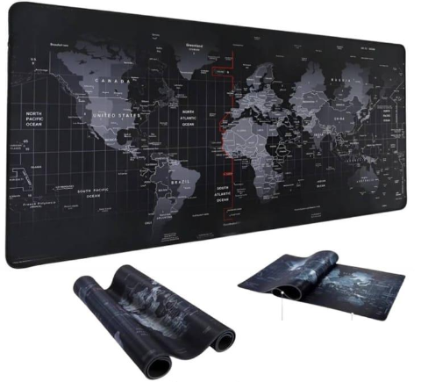 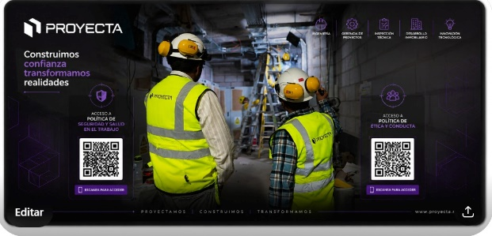 *Imagen Referencial | 150 | S/. 37.49 | 9 a 12 Días utiles | MOUSE PAD Modelo: Desk Pads, Material: Neopremo Medidas: 80cm x 30cm Presentacion: Empaque individual *Incluye 1 logo a un 1 color *Arte y/o Diseño facilitado por el cliente | S/. 5,623.50 |  | MIGUEL XPRESSATE +51 986 647 267 | S/29 POR 150UND C/U INCLUYE IGV 5 a 6 dias |  |  | S/. 25.89 | 35 | S/. 9.06 | S/. 1,359.37 | S/. 34.96 | 150 | S/. 51.79 | S/. 90.00 | S/. 5,385.09 | YA INCLUYE | S/. 0.00 | 1 | 1 | 1 | S/. 0.00 | S/. 25.00 | S/. 81.15 | S/. 5,491.24 | S/. 36.61 | S/. 6.59 | S/. 43.20
2 | USB TOTEM |  | 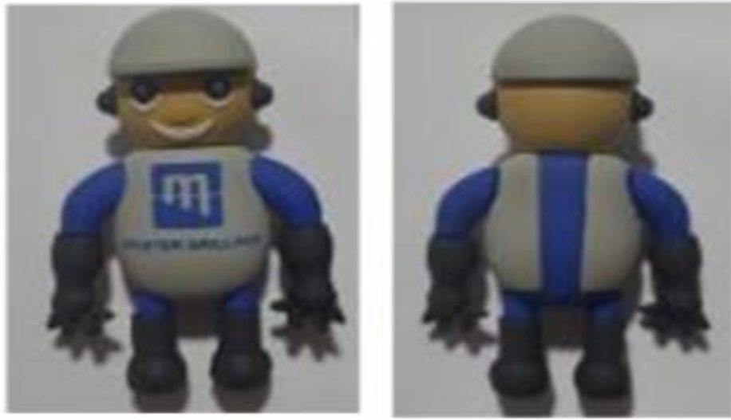 *Imagen Referencial | 150 | S/. 49.49 | 9 a 12 Días utiles | USB TOTEM Modelo: Diseño Personalizado Material: PVC suave, plastisol Medidas: 70 x 40 x 10mm Capacidad: 16gb Presentacion: Caja de Carton *Incluye 1 logo a un 1 color *Arte y/o Diseño facilitado por el cliente | S/. 7,423.50 | S/ 7,423.50 | OWP +51 998 677 816 | 100 A S/ 31.41 C/U 250 A S/29.84 C/U 500 A S/28.27 C/U 1000 A S/25.13 C/U |  |  | S/. 35.00 | 35 | S/. 12.25 | S/. 1,837.50 | S/. 47.25 | 150 | S/. 70.00 | S/. 80.00 | S/. 7,237.50 | YA INCLUYE | S/. 0.00 | 1 | 1 | 1 | S/. 0.00 | S/. 30.00 | S/. 109.01 | S/. 7,376.51 | S/. 49.18 | S/. 8.85 | S/. 58.03

